Pedido
ALPARAMIS S.A |  | HAPE
CLIENTE: |  |  |  |  |  | 2020-07-16
DOMICILIO:
BEMAR DISTRIBUIDORA |  |  |  | HAPE
4794-5629/4711-7846
info@bemardistribuidora.com.ar
www.bemardistirbuidora.com.ar
 | Lista de precios | VIGENCIA JUNIO 2021
Codigo de bar | Nombre | Edad | Particularidades | Imagen | COM S/I | PVP | Pedido Unidades | Total
6943478021242 | TELESCOPIO AJUSTABLE | 5Y+ | 8 AUMENTOS BOLSA PARA GUARDAR | 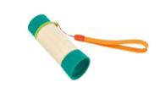 |  | $ 3,760 |  | $ 0
6943478021235 | PERISCOPIO DE ESCONDITE | 5Y+ | BAMBU ECOLOGICO | 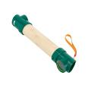 |  | $ 2,440 |  | $ 0
6943478021228 | SET DETECTIVE DE NATURALEZA | 5Y+ | LUPA DE 4X SILBATO DE 2 TONOS | 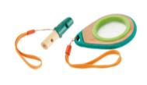 |  | $ 1,520 |  | $ 0
6943478027091 | SET BRUJULA | 4Y+ | INCLUYE ESPEJO PARA SEÑALES Y MOSQUETON PORTAEQUIPO (SOSTIENE HASTA 10 KGS) | 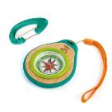 |  | $ 1,520 |  | $ 0
6943478027114 | FRASCO PARA INSECTO | 4Y+ | TAPA LUPA DE 4 X PLASTICO DE ORIGEN VEGETAL | 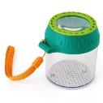 | $ 750 | $ 1,340 |  | $ 0
6943478027121 | RED PARA MARIPOSAS | 4Y+ | FABRICADA EN BAMBU ECOLOGICO Y PLASTICO DE ORIGEN VEGETAL | 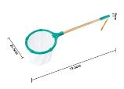 | $ 1,109 | $ 1,980 |  | $ 0
6943478016859 | OSITO COMPAÑERO DE BAÑO | 12M+ |  |  | $ 1,512 | $ 2,700 |  | $ 0
6943478020283 | MORDILLO DOBLE TRIANGULO | 0M+ |  |  | $ 1,148 | $ 2,050 |  | $ 0
6943478002470 | PAYASO APILABLE DE MADERA | 12M+ |  |  | $ 1,299 | $ 2,320 |  | $ 0
6943478020290 | LIBRO BICHITOS | 10M+ |  |  | $ 823 | $ 1,470 |  | $ 0
6943478020313 | LIBRO ANIMALES SALVAJES | 10M+ |  |  | $ 823 | $ 1,470 |  | $ 0
6943478006348 | PERRO DE ARRASTRE | 12M+ | ARRASTRE |  | $ 2,453 | $ 4,380 |  | $ 0
6943478008816 | CARACOL DE ARRASTRE |  |  |  | $ 3,136 | $ 5,600 |  | $ 0
6943478029682 | BALANZA MATEMATICA DE MONSTRUO | 3Y+ | APRENDIZAJE DE MATEMATICA BASICA CON PESOS,MEDIDAS Y EQUILIBIO | 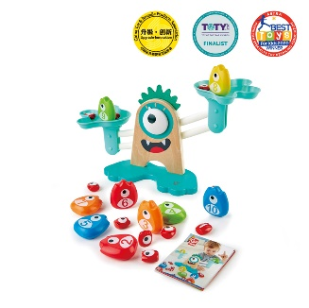 | $ 3,147 | $ 5,620 |  | $ 0
6943478025097 | JUEGO DE PASAR | 18M+ |  |  | $ 2,274 | $ 4,060 |  | $ 0
6943478002630 | ENROSCAR Y GIRAR | 24M+ |  | 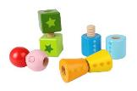 | $ 1,512 | $ 2,700 |  | $ 0
6943478004085 | CENTRO DE ACTIVIDADES ARRECIFE DE CORAL | 24M+ | 65 X 89 X 75 CMS |  | $ 60,480 | $ 108,000 |  | $ 0
6943478006218 | CARRITO DE COMPRAS | 3Y+ |  | 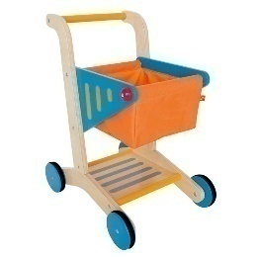 | $ 7,392 | $ 13,200 |  | $ 0
6943478012875 | TORTA DE CUMPLEAÑOS DE DOS SABORES | 3Y+ |  | 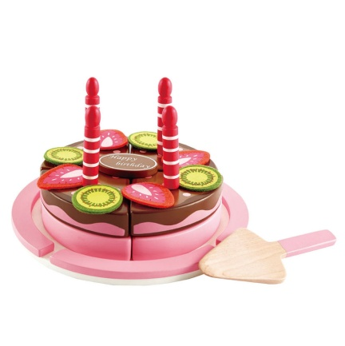 | $ 2,106 | $ 3,760 |  | $ 0
6943478029101 | FREIDORA DIVERTIDA | 3Y+ | LOS ALIMENTOS SE MUEVEN AL COCINARSE |  | $ 3,147 | $ 5,620 |  | $ 0
6943478019379 | COCINA Y GRILL 2 EN 1 | 3Y+ | CON UTENSILIOS DE METAL | 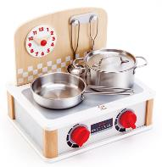 | $ 4,592 | $ 8,200 |  | $ 0
6943478028678 | COCINA CON LUZ Y SONIDO | 3Y+ | 89,50 X 60 X 25 CMS | 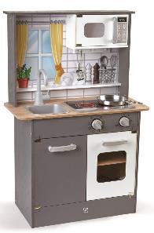 | $ 10,584 | $ 18,900 |  | $ 0
6943478004467 | CAJA REGISTRADORA | 3Y+ |  | 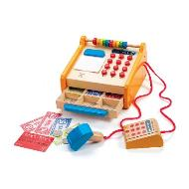 | $ 4,693 | $ 8,380 |  | $ 0
6943478011601 | KIT DE MEDICO | 3Y+ | 7 PIEZAS |  | $ 2,643 | $ 4,720 |  | $ 0
6943478024069 | MESA DE TRABAJO CIENTIFICA | 4Y+ | 58 PZ / 44 X 36 X 60 CMS | 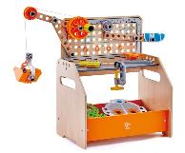 | $ 7,056 | $ 12,600 |  | $ 0
6943478024083 | KIT DE EXPERIMENTOS | 4Y+ | 37 PIEZAS |  | $ 2,178 | $ 3,890 |  | $ 0
6943478015104 | VIA DE MONO SALTARINES | 18M+ |  |  | $ 2,453 | $ 4,380 |  | $ 0
6943478015142 | VIA MELODICA DE XILOFONO | 18M+ |  |  | $ 2,453 | $ 4,380 |  | $ 0
6943478015050 | PACK VIAS ARCOIRIS | 18M+ |  |  | $ 997 | $ 1,780 |  | $ 0
6943478018310 | TREN DE CARGA A PILAS | 3Y+ |  |  | $ 2,453 | $ 4,380 |  | $ 0
6943478021723 | ESTACION | 3Y+ |  | 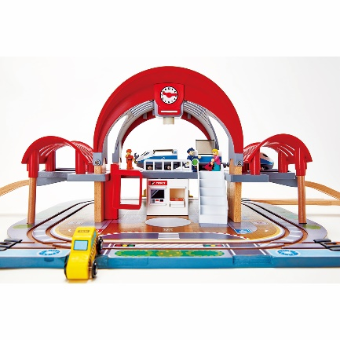 | $ 15,008 | $ 26,800 |  | $ 0
6943478018280 | TREN MERCANCIAS ERA DEL VAPOR | 3Y+ |  | 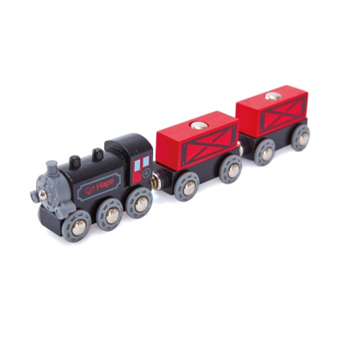 | $ 1,389 | $ 2,480 |  | $ 0
6943478021716 | TREN A CONTROL REMOTO | 3Y+ | CONTRO REMOTO X APP CELULAR | 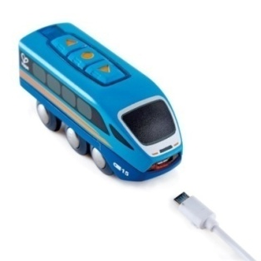 | $ 3,147 | $ 5,620 |  | $ 0
6943478025424 | SERVICIO DE EMERGENCIAS | 3Y+ | CON VEHICULOS Y ESTACIONES DE POLICIA Y BOMBEROS | 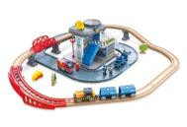 | $ 10,808 | $ 19,300 |  | $ 0
6943478029750 | CAJA CONSTRUCTOR VIAS | 3Y+ | COMBINABLE CON OTROS CIRCUITOS | 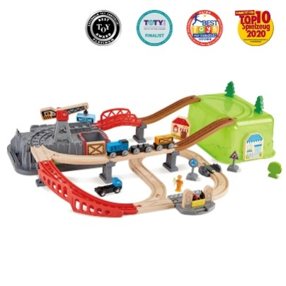 | $ 5,488 | $ 9,800 |  | $ 0
6943478010031 | PIZARRA PORTATIL | 3Y+ |  | 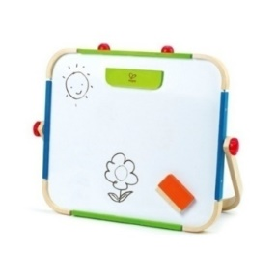 | $ 4,200 | $ 7,500 |  | $ 0
7797163844574 | ROLLO DE PAPEL |  | Papel 80gr. 38cm ancho x 20m largo |  | $ 256 | $ 459 |  | $ 0
6943478018990 | XILOFON | 12M+ |  |  | $ 3,192 | $ 5,700 |  | $ 0
6943478009806 | ARPA | 3Y+ |  | 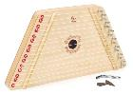 | $ 4,256 | $ 7,600 |  | $ 0
6943478017825 | ROMPECABEZAS DINAMICO CONSTRUCCION | 18M+ |  |  | $ 1,378 | $ 2,460 |  | $ 0
6943478017832 | ROMPECABEZAS DINAMICO DE VEHICULOS | 18M+ |  |  | $ 1,624 | $ 2,900 |  | $ 0
6943478017856 | ROMPECABEZA GIRATOIO VEICULOS | 24M+ |  |  | $ 801 | $ 1,430 |  | $ 0
6943478018761 | ROMPECABEZAS ANIMALES DE LA SELVA | 12M+ |  |  | $ 885 | $ 1,580 |  | $ 0
6943478018716 | PUZLE TACTIL DE ANIMALES DEL BOSQUE | 24M+ | TEXTURAS |  | $ 1,893 | $ 3,380 |  | $ 0
6943478016941 | LABERINTO MAGNETICO PEPE | 24M+ |  | 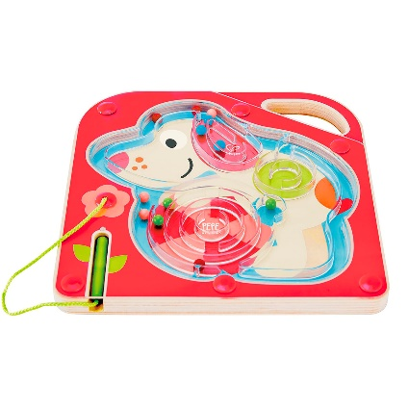 | $ 2,486 | $ 4,440 |  | $ 0
6943478029736 | VAN AVENTURAS | 3Y+ | INCLUYE MUÑECOS Y ACCESORIOS | 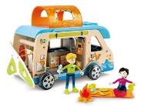 | $ 4,200 | $ 7,500 |  | $ 0
6943478021105 | LABERINTO DE BOLITAS ACANTILADO | 4Y+ | 44 PIEZAS + 50 BOLITAS | 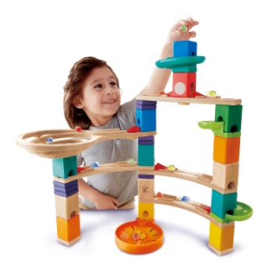 | $ 6,283 | $ 11,220 |  | $ 0
6943478024892 | ROMPECABEZA SAFARI | 12M+ |  |  | $ 1,103 | $ 1,970 |  | $ 0
6943478024908 | GUSANITO | 12M+ | ARRASTRE |  | $ 2,285 | $ 4,080 |  | $ 0
6943478024885 | JUEGO AVENTURA SUBMARINA | 18M+ |  |  | $ 1,960 | $ 3,500 |  | $ 0
 |  |  |  |  | TOTAL |  |  | $ 0
 |  |  |  |  | TOTAL MAS IVA |  |  | -

